版本控管
大項目
Online作業
中項目
APF 使用者管理
細項
APF0002 帳號登入認證
標題
功能簡述
製作人
陳慕霖
製作日
20131011
 |  |  |  | 回總表

NO. | 版本 | 修改說明 | 日期
1 | 1.0 | 初版 | 2013-10-11

功能簡述
大項目
Online作業
中項目
APF 使用者管理
細項
APF0002 帳號登入認證
標題
功能簡述
製作人
陳慕霖
製作日
20131011
 |  | 回總表

功能 Use Case
帳號登入認證
效能需求 | 資料處理量
最大處理人數 - 3000人 concurrent數 1500人 - 3秒以內 | N/A
簡述/目標 | 業務需求目的
1.檢核人員帳號密碼是否正確。 2 忘記密碼時密碼提示。 | 1.SSO驗證密碼成功後，交由APF進行後續登入作業。
主要參與者 | 支援性參與者
登入使用者
觸發事件Triggers | 事先條件Preconditions
使用者進行SSO登入時 | 1 主檔已建立使用者帳號。 2 APF已設定預設密碼。
操作功能描述

處理流程說明

其他

IPO
大項目
Online作業
中項目
APF 使用者管理
細項
APF0002 帳號登入認證
標題
IPO圖
製作人
陳懿信
製作日
20131018
回總表

畫面_APF0002MM1
大項目
Online作業
中項目
APF 使用者管理
細項
APF0002 帳號登入認證
標題
APF0002MM1 SSO登入頁
製作人
陳慕霖
製作日
20131011
 |  |  |  |  | 回總表

畫面示意圖
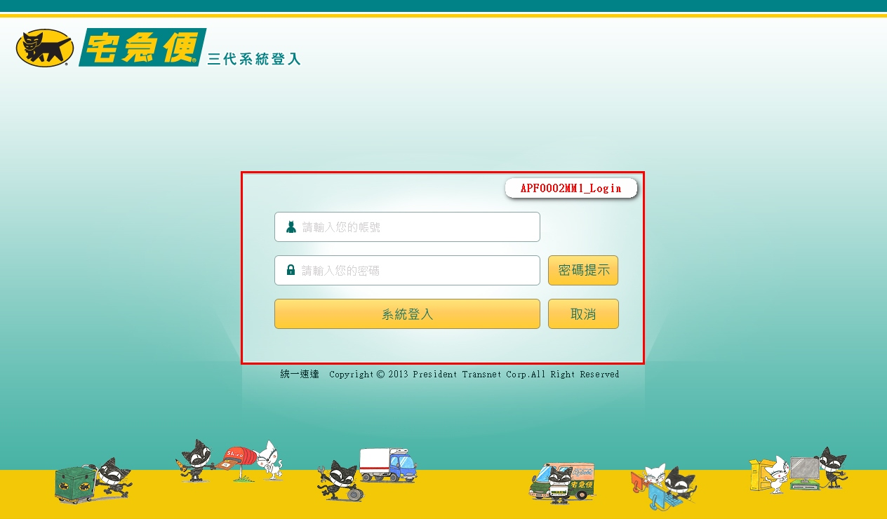

事前檢核
1.前畫面:無 1.1 SESSION內容: 1.2 成立條件: 1.2.1 使用者狀態為生效中。 1.2.2 使用者並無重複登入，或選擇清除前次登入。 1.2.3 使用者已設定密碼，且密碼並無逾期。
事後檢核
無
前端檢核
APF0002MM1_Login 檢查時機：按下『系統登入』鈕時
NO | 項目名稱 | 檢核項目
1 | 帳號 | 輸入型態:string 最大長度限制:英文10(控制項控制) 必填欄位。若空白時，出現錯誤訊息，訊息內容請參考APF訊息表-APF_NO 35，並將cursor停留於該欄位且顏色反橘。
2 | 密碼 | 輸入型態:string 最大長度限制:英文50(控制項控制) 必填欄位。若空白時，出現錯誤訊息，訊息內容請參考APF訊息表-APF_NO 35，並將cursor停留於該欄位且顏色反橘。

APF0002MM1_Login 檢查時機：按下『密碼提示』鈕時
NO | 項目名稱 | 檢核項目
1 | 帳號 | 輸入型態:string 最大長度限制:英文10(控制項控制) 必填欄位。若空白時，出現錯誤訊息，訊息內容請參考APF訊息表-APF_NO 35，並將cursor停留於該欄位且顏色反橘。

後端檢核
APF0002MM1_Login 檢查時機：按下『確認』鈕時
NO | 項目名稱 | 檢核項目
1 | 帳號 | 輸入之帳號必須存在於CMD emp或APF Core_User資料表中，若不存在則出現錯誤訊息顯示錯誤訊息，訊息內容請參考APF訊息表-APF_NO 3。
2 | 密碼 | 1.若為第一次登入，密碼必須等於APF預設密碼，否則出現錯誤訊息，訊息內容請參考APF訊息表-APF_NO 3。 2.若非第一次登入，密碼必須等於使用者設定之密碼，否則出現錯誤訊息，訊息內容請參考APF訊息表-APF_NO 3。

Button說明
NO | 控制項名稱 | call methods | 重要參數 | 主要處理內容
1
APF0002MM1_Login
1 | 系統登入 | _CLICK |  | 1.由CMD人員主檔及APF的使用者設定檔，以及APF common_parameter參數檔，取得人員帳號、密碼，並與使用者輸入之帳號、密碼進行比對，驗證成功後，SSO生成驗證通過token，將通過驗證的帳號、密碼及是否需要變更密碼，經由Querystring模式，提供APF預設處理頁面(RA006_APF0001_登入主畫面與框架顯示)進行後續處理。 2.若驗證失敗， 2.1顯示錯誤訊息，並將密碼欄位清除。 2.2將帳號密碼欄位顏色反橘。
2 | 密碼提示 | _CLICK |  | 依所輸入的帳號進行密碼提示查詢。 1.若曾設定提示資訊，則將設定內容顯示於訊息視窗。 2.若未設定提示資訊，則顯示錯誤訊息，訊息內容請參考APF訊息表-APF_NO 8。
3 | 取消 | _CLICK |  | 清除APF0002MM1_Login畫面所有欄位

特殊說明
NO | 應用時機 |  | 內容說明

參考資料說明
1 | 共通元件
2 | 共通元件

欄位_APF0002MM1
大項目
Online作業
中項目
APF 使用者管理
細項
APF0002 帳號登入認證
標題
APF0002MM1 SSO登入頁
製作人
陳慕霖
製作日
20131011
 |  |  |  |  |  |  |  |  |  | 回總表

Global 參數
No. | 項目名稱 | 項目代號 | html型態及長度 | 對應Table Name | 對應Column Name | DB型態及長度 | 預設值 | 輸入/輸出 | 備註
1

APF0002MM1_Login
No. | 項目名稱 | html代號 | html型態及長度 | 對應Table Name | 對應Column Name | DB型態及長度 | 預設值 | 輸入/輸出 | 備註
1 | 帳號 | txtACCOUNT | string 10 | vw_emp_unique | emp_id | varchar2(10) |  | I | CMD模組人員主檔
 |  |  |  | Core_User | Account | varchar(10) |  | I | APF使用者設定檔
2 | 密碼 | txtPASSWORD | string 50 | Core_User | Password | varchar(50) |  | I | APF使用者設定檔
 |  |  |  | common_parameter | parameter_value | nvarchar(500) |  | I | APF common_parameter參數檔取得預設密碼
3 | 密碼更新日 |  |  | apf_user_profile | PWD_update | datetime |  | O | SSO查詢密碼更新日，判斷是否須變更密碼
4 | 密碼提示 |  |  | apf_user_profile | PWD_remind | nvarchar(20) |  | O | 查詢密碼時顯示。
5 | 訊息 | txtMESSAGE | string 50 |  |  |  |  | O | 1.若查無此帳號，則回應「帳號不存在」訊息； 2.若密碼輸入錯誤，則回應「密碼錯誤」訊息； 3.若輸入帳號已停用，則回應「帳號已失效」訊息

